ACO1
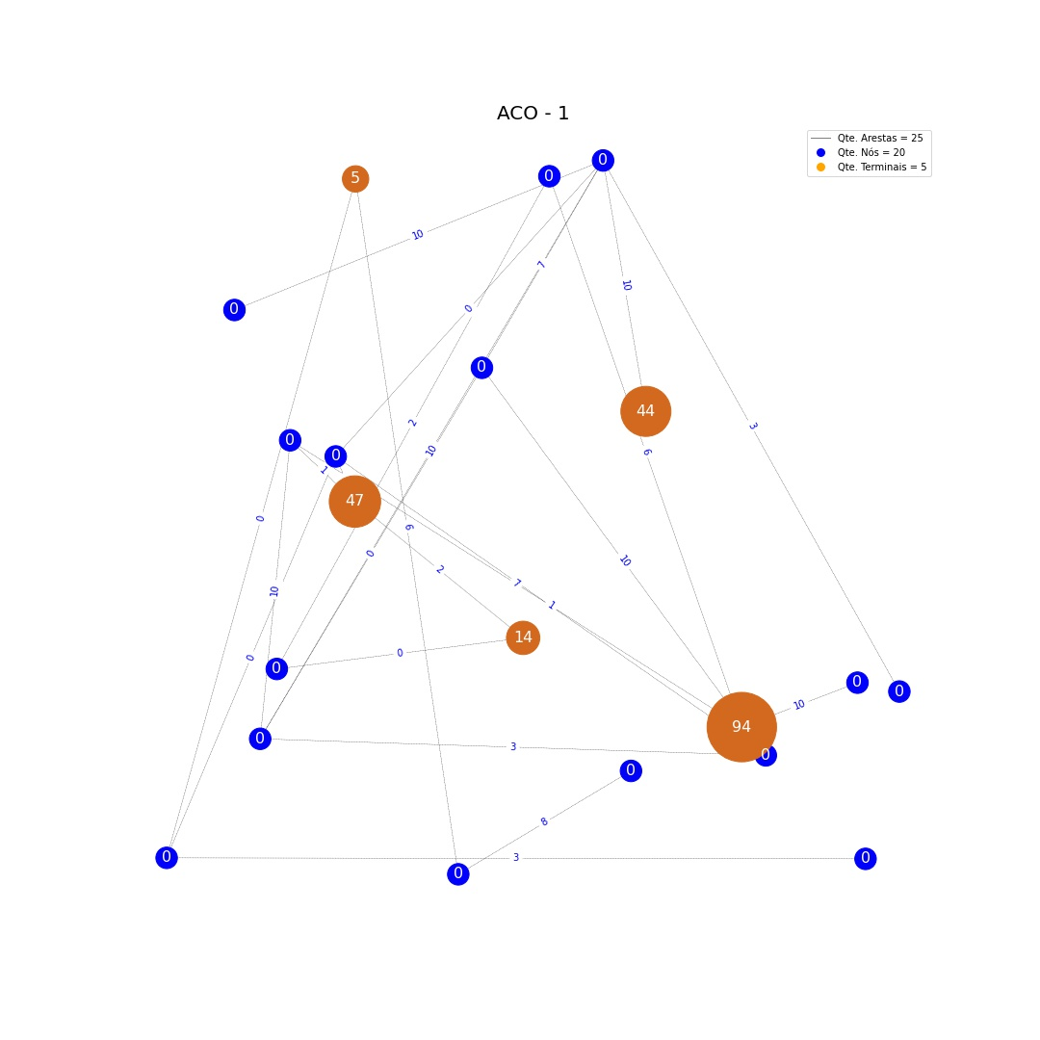
# | Origem | Destino | Custo
0 | 15 | 19 | 0
1 | 12 | 19 | 7
2 | 2 | 7 | 2
3 | 1 | 11 | 10
4 | 6 | 11 | 3
5 | 19 | 18 | 10
6 | 16 | 8 | 6
7 | 0 | 9 | 10
8 | 17 | 0 | 1
9 | 7 | 11 | 6
10 | 10 | 8 | 0
11 | 15 | 10 | 0
12 | 19 | 13 | 10
13 | 19 | 9 | 10
14 | 19 | 3 | 3
15 | 6 | 15 | 1
16 | 9 | 6 | 3
17 | 2 | 4 | 0
18 | 6 | 12 | 10
19 | 17 | 15 | 1
20 | 11 | 0 | 7
21 | 4 | 17 | 2
22 | 5 | 16 | 8
23 | 14 | 10 | 3
24 | 12 | 9 | 0

# | Terminais | Prêmios
0 | 18 | 44
1 | 8 | 5
2 | 4 | 14
3 | 17 | 47
4 | 11 | 94

ACO2
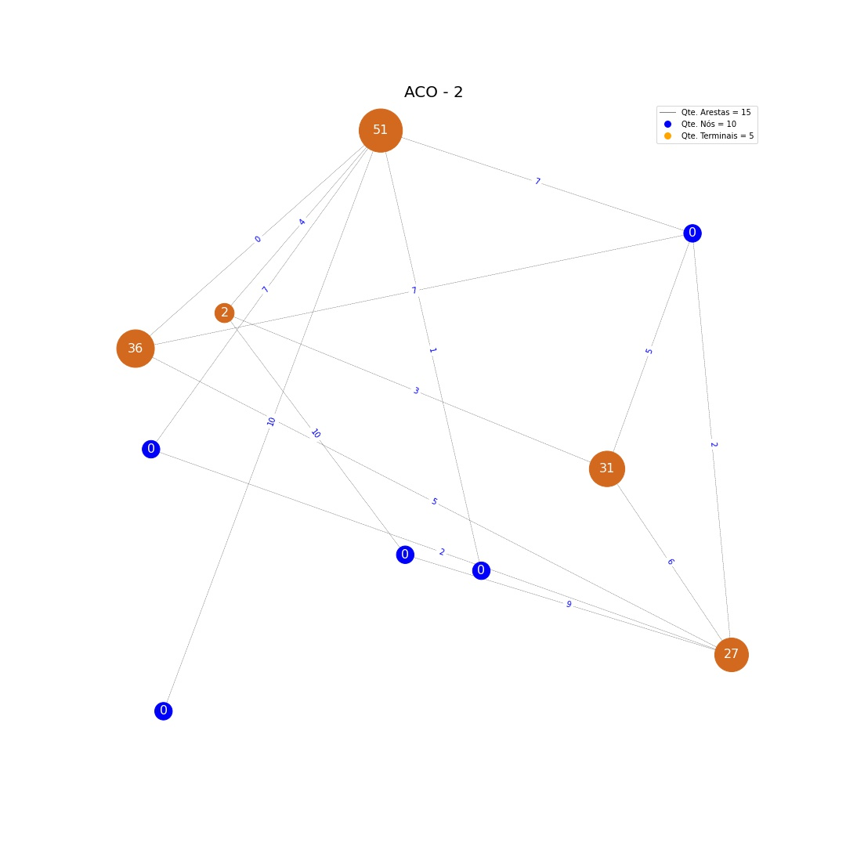
# | Origem | Destino | Custo
0 | 4 | 0 | 10
1 | 1 | 3 | 2
2 | 7 | 3 | 9
3 | 9 | 1 | 7
4 | 2 | 4 | 7
5 | 1 | 4 | 7
6 | 2 | 3 | 2
7 | 5 | 4 | 1
8 | 8 | 6 | 3
9 | 8 | 4 | 4
10 | 6 | 3 | 6
11 | 9 | 3 | 5
12 | 4 | 9 | 0
13 | 1 | 6 | 5
14 | 8 | 7 | 10

# | Terminais | Prêmios
0 | 9 | 36
1 | 4 | 51
2 | 3 | 27
3 | 6 | 31
4 | 8 | 2

ACO3
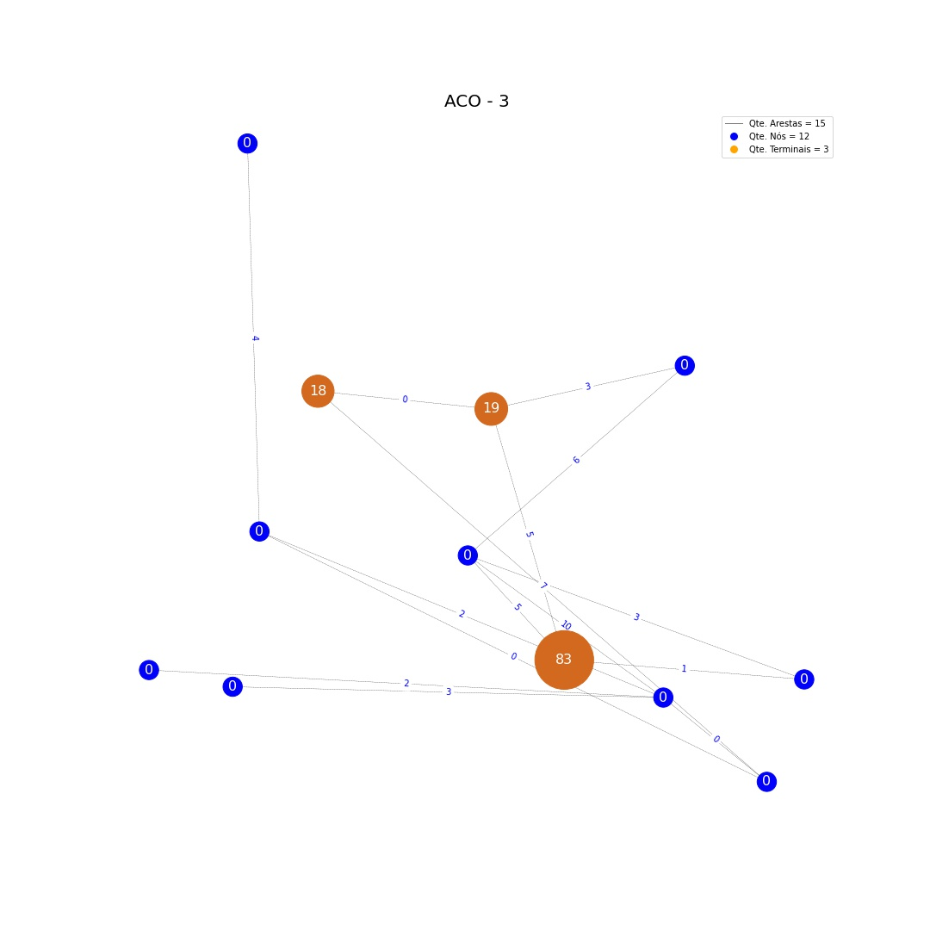
# | Origem | Destino | Custo
0 | 1 | 8 | 7
1 | 11 | 0 | 2
2 | 3 | 5 | 1
3 | 11 | 9 | 3
4 | 2 | 0 | 4
5 | 4 | 6 | 6
6 | 5 | 7 | 5
7 | 1 | 0 | 0
8 | 5 | 4 | 5
9 | 4 | 11 | 10
10 | 4 | 3 | 3
11 | 11 | 1 | 0
12 | 6 | 7 | 3
13 | 8 | 7 | 0
14 | 11 | 10 | 2

# | Terminais | Prêmios
0 | 5 | 83
1 | 7 | 19
2 | 8 | 18

ACO4
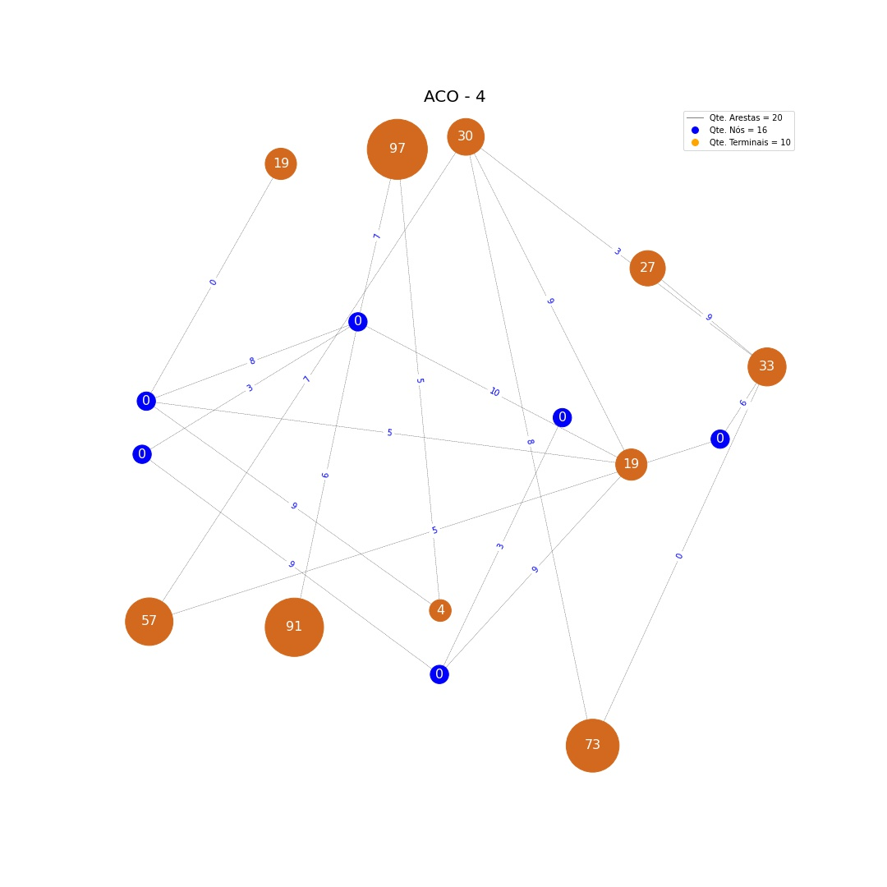
# | Origem | Destino | Custo
0 | 8 | 7 | 0
1 | 5 | 3 | 8
2 | 0 | 15 | 5
3 | 5 | 4 | 3
4 | 9 | 1 | 9
5 | 10 | 9 | 3
6 | 5 | 1 | 9
7 | 2 | 6 | 5
8 | 3 | 4 | 0
9 | 6 | 7 | 9
10 | 7 | 1 | 5
11 | 12 | 13 | 3
12 | 13 | 9 | 9
13 | 5 | 0 | 7
14 | 4 | 15 | 6
15 | 12 | 2 | 7
16 | 11 | 4 | 9
17 | 1 | 12 | 10
18 | 14 | 12 | 6
19 | 12 | 7 | 8

# | Terminais | Prêmios
0 | 14 | 91
1 | 2 | 97
2 | 1 | 19
3 | 11 | 27
4 | 6 | 4
5 | 8 | 19
6 | 4 | 33
7 | 5 | 30
8 | 0 | 57
9 | 3 | 73

ACO5
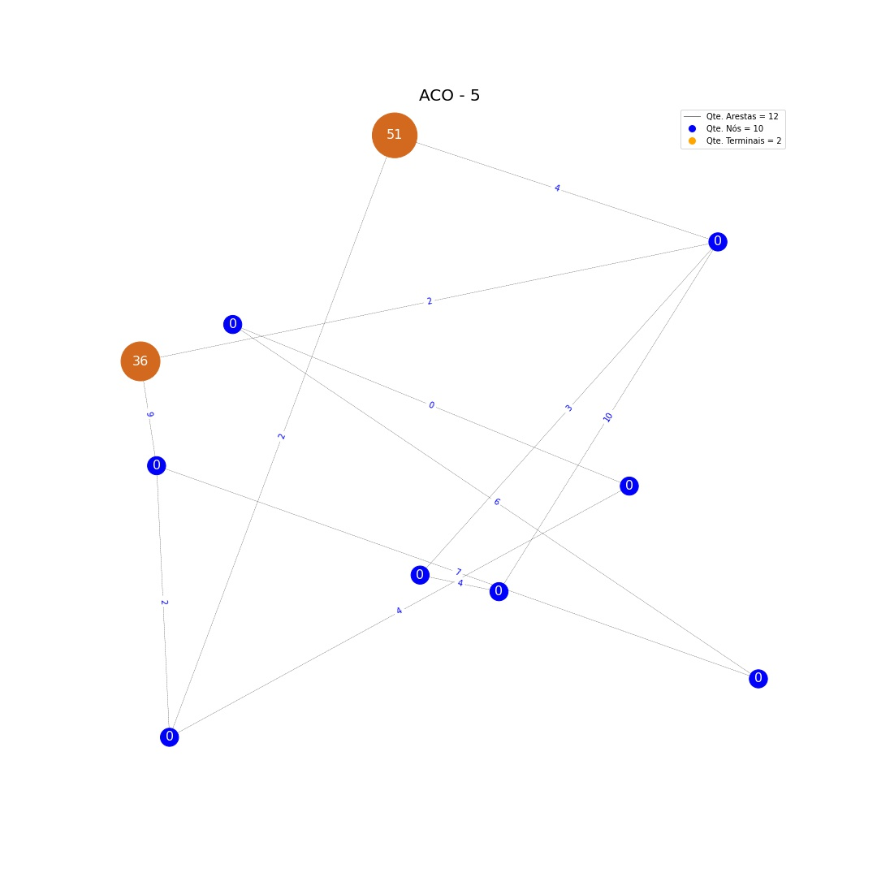
# | Origem | Destino | Custo
0 | 2 | 0 | 2
1 | 1 | 5 | 10
2 | 7 | 5 | 4
3 | 0 | 6 | 4
4 | 8 | 6 | 0
5 | 1 | 9 | 2
6 | 2 | 9 | 9
7 | 1 | 4 | 4
8 | 0 | 4 | 2
9 | 2 | 3 | 7
10 | 7 | 1 | 3
11 | 3 | 8 | 6

# | Terminais | Prêmios
0 | 9 | 36
1 | 4 | 51

